ADN
Extraction d'ADN selon protocole :ExtractionANRacines

Echantillons | Prélèvements de racines rincées et essorées
1G à 4 G | 4 tubes de 13 ml, 50 mg de racine
1P à 4P | 4 tubes de 2 ml, 10 mg de racines

Elution
 | 1G à 4 G | 80 µL TE 1X
 | 1P à 4P | 40 µL TE 1X
Lad, 1G, 2G, 2G, 4G, 1P, 2P, 3P, 4P, Lad, témoins racines sèches

Dépôt sur gel d'agarose à 1,5 %
5 µL de la solution d'ADN

Lad : 1 K Ladder plus, Invitrogen

Dosage/estimation des ADN

Spectre UV, Spark

Individual Blanking
Well | Sample | 260 | 230 | 280 | ng/µl | Ratio 260/230 | Ratio 260/280
A1 | 1G | 0.1251 | 0.8034 | 0.0791 | 125.06 | 0.16 | 1.58
B1 | 2G | 0.1606 | 0.8625 | 0.0947 | 160.58 | 0.19 | 1.7
C1 | 3G | 0.1596 | 0.822 | 0.0906 | 159.61 | 0.19 | 1.76
D1 | 4G | 0.1143 | 0.7464 | 0.0706 | 114.33 | 0.15 | 1.62
E1 | 1P | 0.1353 | 0.3106 | 0.0752 | 135.32 | 0.44 | 1.8
F1 | 2P | 0.1156 | 0.2829 | 0.0624 | 115.58 | 0.41 | 1.85
G1 | 3P | 0.1197 | 0.3601 | 0.0706 | 119.69 | 0.33 | 1.69
H1 | 4P | 0.0987 | 0.2336 | 0.0519 | 98.66 | 0.42 | 1.9

 |  |  |  |  | Largement sur-estimé

qPCR PG
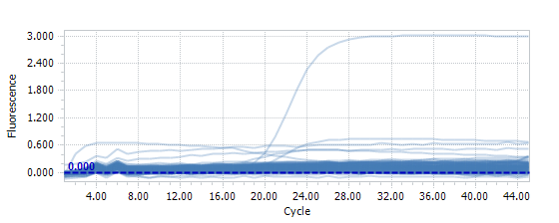
PG qPCR
 |  |  |  |  |  | JRL | Témoins Belges
Taq Kapa 3G
Nb Echantillons | 1 | 14 |  | 1 | 2 | 3 | 4 | 5 | 6 | 7 | 8 | 9 | 10 | 11 | 12
 | Volume (µL) |  | A |  |  | 1G | C3R | Positif
ADN | 2 |  | B |  |  | 2G | C5R
Mix 3G (2X) | 12.5 | 175 | C |  |  | 3G | 4R
Primer Pgfwd2 (100 µM) | 0.1 | 1.4 | D |  |  | 4G | LR
Primer Pxrev7 (100 µM) | 0.1 | 1.4 | E |  |  | 1P | H2O
Taq Kapa 3G (2,5U/µL) | 0.2 | 2.8 | F |  |  | 2P | H2O
SYBR Green 10X | 2.5 | 35 | G |  |  | 3P
eau qsp 25 µL | 7.6 | 106.4 | H |  |  | 4P
Volume total (µL) | 25 | 322
Volume à distribuer | 23 |  |  |  |  |  | PG Test8

 |  |  |  |  |  | Position | Cq | sample
 |  |  |  |  |  | A4 | 18.96 | C3R

 |  |  |  |  |  | Autres échantillons, pas de signal

